UI场景需求
ID | 名称 |  |  | 小精灵背景 | 一拳对应包装 | 描述 | 参考元素
1 | back_mainbt back_mainhy | 640*1140 | 主界面白天 | 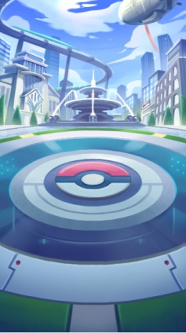 | 主界面 | 前方区域是角色的站立区域，远景是英雄协会建筑物，其他有高楼大厦和立交桥。 | 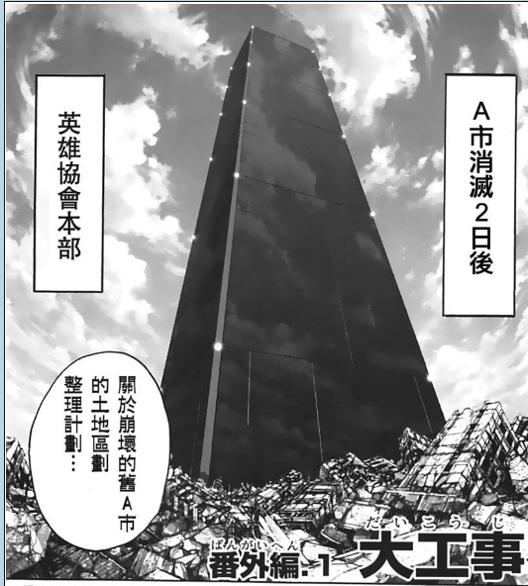 |  | 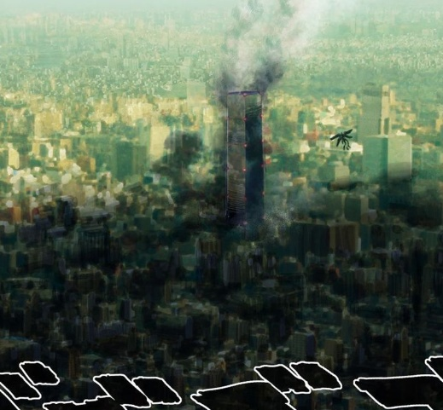
2 | bg_pick1 | 640*1140 | 抽将展示背景 | 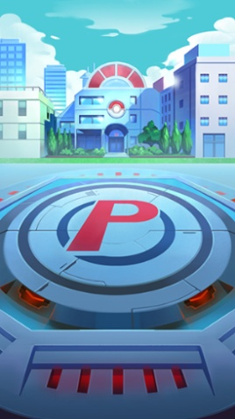 | 商城英雄展示背景 | 面试场景，室内，英雄协会内部。
3 | bg_wanfa | 640*1500 | 征战背景 | 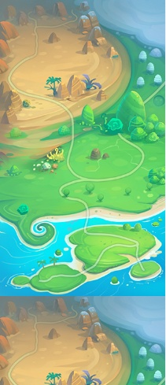 | 征战玩法背景 | 从高空俯瞰的城市微缩景色。 |  | 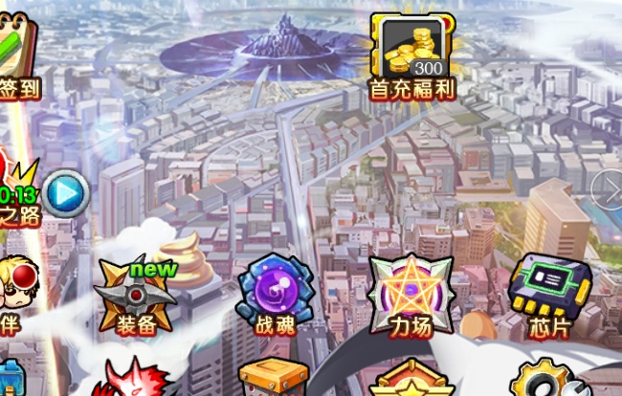 |  | 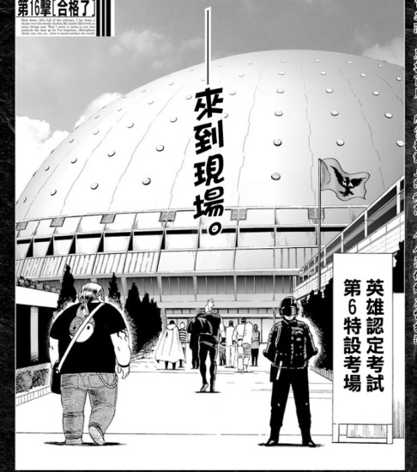
4 | bg_yangcheng | 640*1140 | 养成、时装、武将分解等背景 | 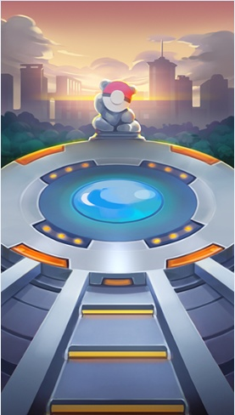 | 养成通用背景 | 该图结构与之前一样，但是远景增加人物培养槽和科技元素。 | 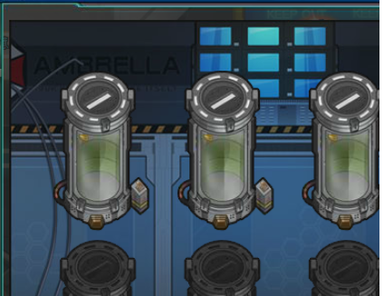 |  | 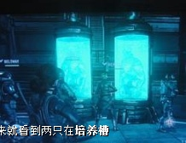 |  | 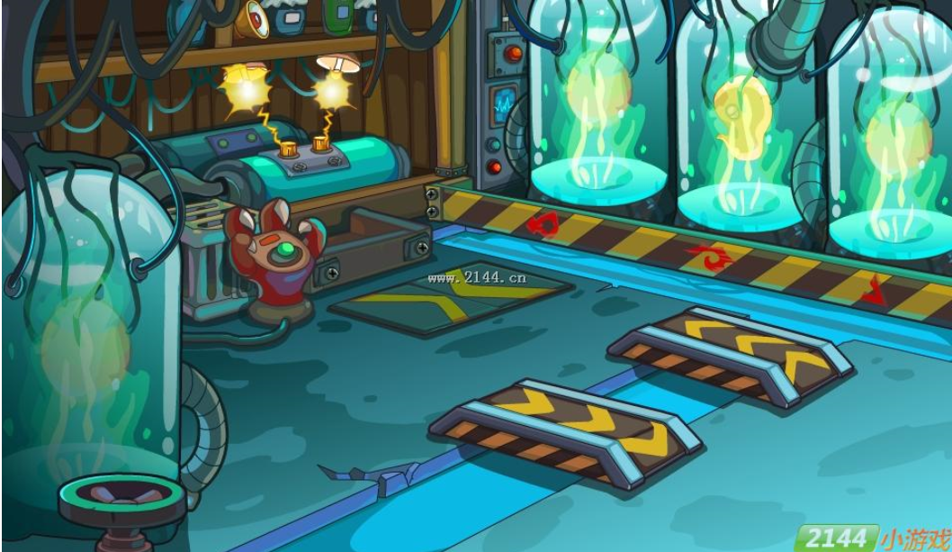
5 | guoguanzhanjiang | 640*1500 | 过关斩将背景 | 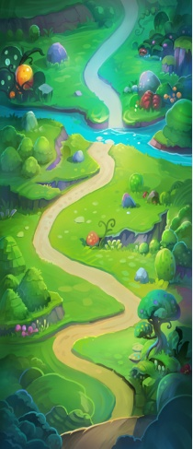 | 飞船决战 | 在巨大的宇宙飞船外部空间上行走。可以看到飞船的船舱，炮塔等部分，边缘处可以看到下方的城市 | 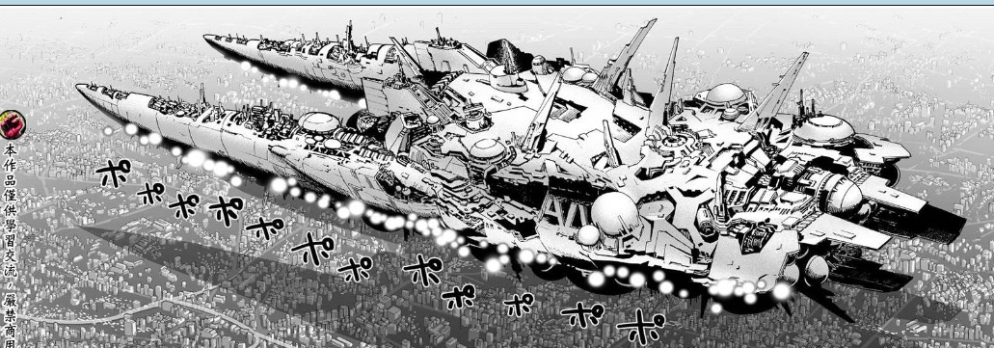 |  |  |  |  | 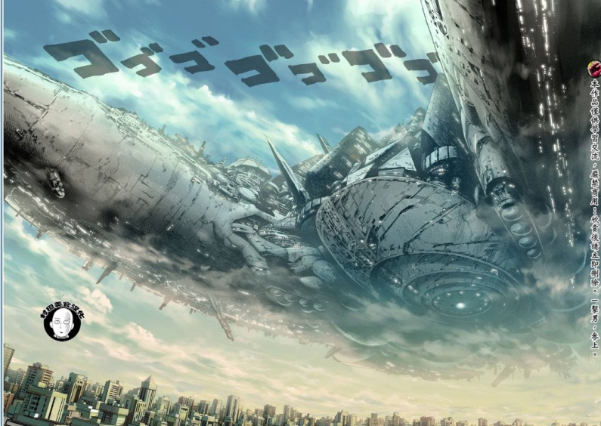
6 | jingjichang | 640*1140 | 竞技场 | 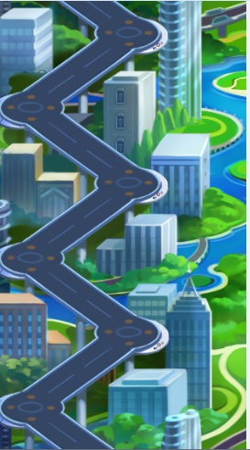 | 竞技场背景 | 竞技场包装使用现代擂台，比赛场地等元素，路线同样为左侧的S状排序站位。右边可以有观众席，人山人海的人群等元素
7 | zhuangbeifenjie_bg1 | 640*1140 | 装备强化、精炼、分解、重生 | 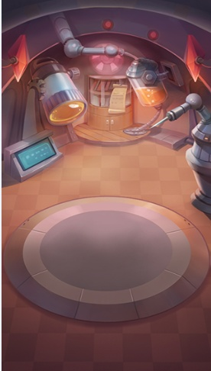 | 装备强化、精炼、分解、重生 | 宇宙飞船内部，显示超科技的机械及设备
8 | bg_shizhuang.png | 640*1140 | 时装背景 |  | 时装背景 | 时装商城卖场背景，有服装展示厅或者模特衣橱。 区域布局与人物界面一致，前方是主角站立显示区域。

